Q1-الربع الأول 2022
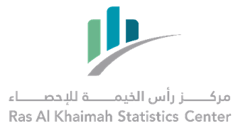

معدل نمو حركة التجارة الدولية عبر منافذ امارة رأس الخيمة - الربع الأول 2022 بالمقارنة مع الفترات السابقة*
International Trade Through RAK Ports Growth Rate -First Quarter 2022 Compared to Previous Periods*

القيمة: ألف درهم |  |  |  |  |  | Value in Thousands AED
النوع | الربع الأول 2022 1st Quarter | الربع الأول 2021 1st Quarter | معدل النمو % %Growth Rate | الربع الرابع 2021 4th Quarter | معدل النمو % %Growth Rate | Type
استيراد | 1,505,497 | 1,204,571 | 25% | 1,427,522 | 5% | Import
تصدير | 2,660,090 | 2,040,474 | 30% | 2,800,015 | -5% | Export
اعادة تصدير | 553,608 | 234,786 | 136% | 396,021 | 40% | Re-Export
* حسب النظام العام للتجارة الخارجية |  |  |  |  | *According to general trade system

